صدور
550 | Z550 4554 100 LAB2495 1/5 کالاي نيمه آماده بسته بند صادر کننده کالاي نيمه آماده جهت کابل تخت آمیزه لاستیک Submersible Water Resistant
صنایع سیم و کابل توس الکتریک
TOOS ELECTRIC WIRE & CABLE INDUSTRIES CO.
WWW.TOOSCABLE.COM
 |  |  | 211104 | 2495 | LAB
سريال توليد : | 4554 |  | : کد محصول | Z550
نوع محصول : | کالاي نيمه آماده جهت کابل تخت آمیزه لاستیک Submersible Water Resistant
سايز : | 3x16
طول : | m | 100 |  | QR
وزن ( 0.05±) : | kg | 1.5
رنگ : |  | زرد
توضیحات : | کالاي نيمه آماده

بسته بندی : | بسته بند |  | صادر کننده : | صادر کننده

هنگام صدور لیبل حتما باید زبان سیستم فارسی باشد
اضافه کردن بارکد به پرینت مجدد از بانک لیبل
قبل از توضیحات مصرف داخلی شدن ذخیره میشود
Z در کابل ها تبدیل به کالای نیمه آماده آن کابل شود(در توضیحات کالای نیمه آماده - لیبل غیر استاندارد - پرسش جهت مرحله و اضافه شدن به اسم کالا)

بدون لوگو
لطفا جهت صدور لیبل به شیت "صدور لیبل" مراجعه نمایید و از این شیت بصورت مستقیم استفاده ننمایید.
علت : عدم امکان ذخیره سازی و همچنین فاقد مکانیزم های خطایابی
TOOS ELECTRIC WIRE & CABLE INDUSTRIES CO.
صنایع سیم وکابل توس الکتریک
211104 |  | 2495 | LAB
نوع محصول : | کالاي نيمه آماده جهت کابل تخت آمیزه لاستیک Submersible Water Resistant
سايز : | 3x16
طول : | m | 100 |  | QR
وزن ( 0.05±) : | kg | 1.5 |  |  | 0.6
رنگ : | زرد
سری تولید : | 4554
کد محصول : | Z550
توضيحات : | کالاي نيمه آماده

لوگو دار
TOOS ELECTRIC WIRE CABLE INDUSTRIES CO.
لطفا جهت صدور لیبل به شیت "صدور لیبل" مراجعه نمایید و از این شیت بصورت مستقیم استفاده ننمایید.
علت : عدم امکان ذخیره سازی و همچنین فاقد مکانیزم های خطایابی
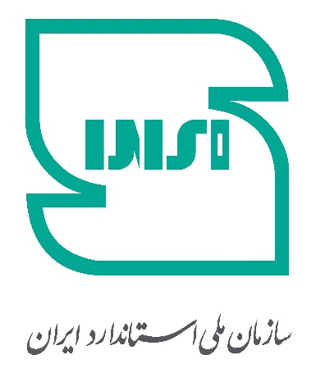
 |  | 211104 |  | 2495 | LAB
 |  | نوع محصول : | کالاي نيمه آماده جهت کابل تخت آمیزه لاستیک Submersible Water Resistant
 |  | سایز : | 3x16
 |  | طول (M) : | 100
 |  | وزن (Kg) : | 1.5
 |  | رنگ : | زرد
 |  | سری تولید : | 4554 | QR

 |  | کد محصول : | 200
سامانه استعلام پیامکی استاندارد (10001517)
توضیحات : | کالاي نيمه آماده

لیبل محصول نمونه (فارسی)
شرکت توسعه صنایع
سیم و کابل توس الکتریک

نام کالا : | کابل تخت آمیزه لاستیک Submersible Water Resistant

سایز کالا : | 3x6 mm2

ولتاژ - استاندارد : | 0.6/1 KV
ساختار محصول : | مس افشان - عایق سیلان - روکش NBR/PVC

سریال - کد کالا : | 536 - D0567

لیبل محصول نمونه (انگلیسی)
TOOS WIRE & CABLE CO.

Non Flexible Aluminum Round Cable(NA2XY) | Product Name :
2x10 mm2 | Size :
0.6 / 1 KV | Operation Voltage :
INSO 3569-1 | Standard :
Aluminum - XLPE(Insulated) - PVC(Sheath) | Compounds :

D0053 - 87 | SER / P.CODE :

راهنما

مفتول | non flexible
نیمه افشان | semi flexible
عایق | Insulated
روکش | Sheath
کابل گرد | Round Cable
کابل تخت | flat cable
سیم تابیده شده | twisted wire
بافت شیلد و فویل و پلی استر | With shield, foil, and polyester covering
کابل موتورچاهی | submersible pump cable
Aluminum | آلومینیوم
Copper | مس
Voltage Rating | ولتاژ نامی
Tinning | قلع‌اندود کردن
Resistance | مقاومت
Shield | شیلد (لایه محافظ در برابر نویز)
Braid | بافت (شیلد بافته‌شده)
Filling Material | مواد پرکننده
Separator Tape | نوار جداکننده
Fire-resistant Cable | کابل مقاوم در برابر آتش
Low Smoke Zero Halogen (LSZH) Cable | کابل بدون دود و بدون هالوژن
ARMOURED CABLE | کابل آرمور دار (زره دار)
WATER PROOF | ضد آب
Multicore Cable | کابل چند رشته‌ای
Single Core Cable | کابل تک رشته‌ای

